操作
バグ取りスイマー_仕様書_プレイヤー

仕様書：操作

トップページ
 | Xboxコントローラー操作
リソース

操作
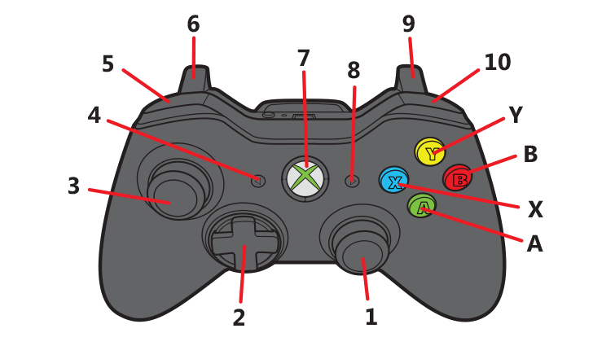
状態

 | 名前 | 操作名称 | 説明 | 入力（上図）

 | キーボード 操作

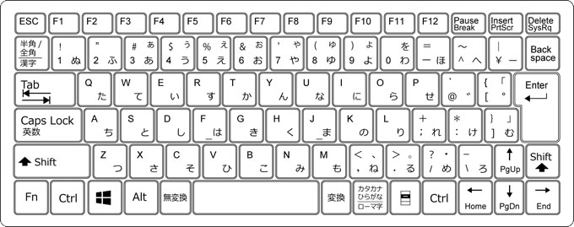

 | 名前 | 操作名称 | 説明 | 入力（上図）

状態
バグ取りスイマー_仕様書_プレイヤー

仕様書：状態

トップページ
 | プレイヤーの概要
リソース

操作
・
・ ・ ・
・
・
状態

 | 実施項目リスト
 | ・
 | ・
 | ・
 | ・
 | ・
 | ・
 | ・

 | 実施項目リスト
 | ・
 | ・
 | ・
 | ・
 | ・
 | ・
 | ・

 | 実施項目リスト
 | ・
 | ・
 | ・
 | ・
 | ・
 | ・
 | ・

 | 実施項目リスト
 | ・
 | ・
 | ・
 | ・
 | ・
 | ・
 | ・

 | 実施項目リスト
 | ・
 | ・
 | ・
 | ・
 | ・
 | ・
 | ・

 | 実施項目リスト
 | ・
 | ・
 | ・
 | ・
 | ・
 | ・
 | ・

 | 実施項目リスト
 | ・
 | ・
 | ・
 | ・
 | ・
 | ・
 | ・

 | 実施項目リスト
 | ・
 | ・
 | ・
 | ・
 | ・
 | ・
 | ・

 | 実施項目リスト
 | ・
 | ・
 | ・
 | ・
 | ・
 | ・
 | ・

 | 実施項目リスト
 | ・
 | ・
 | ・
 | ・
 | ・
 | ・
 | ・

